关系图
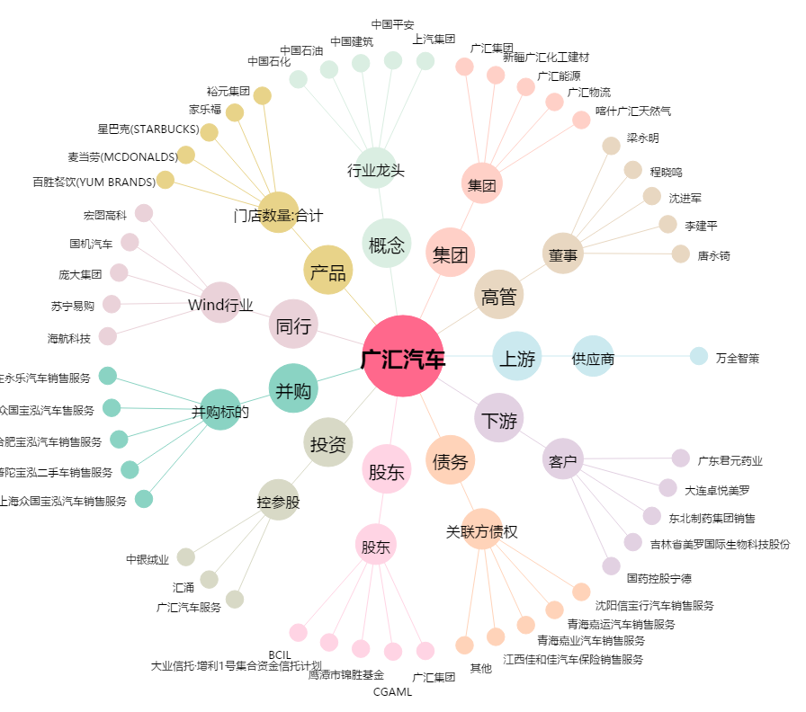
广汇汽车[600297.SH] - 关系概览图

